Layout
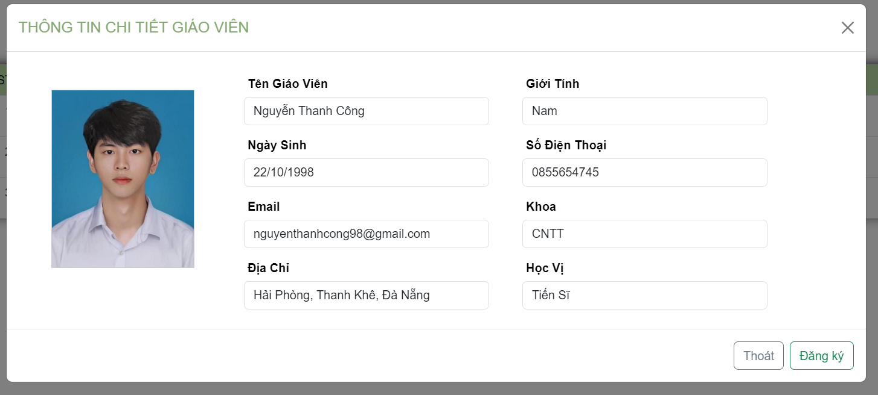
6.9.5 Đăng kí giáo viên hướng dẫn

